Blad1
Kunstwerkpaspoort |  |  |  |  | Versie | 0.2
 |  |  |  |  | Datum | 2016-10-25

Beheergegevens kunstwerk |  |  | Locatie/gemeente: Tilburg, Onderdoorgang o.h. spoor in de Burgemeester Letschertweg
SAP-nummer | 10689685 |  | 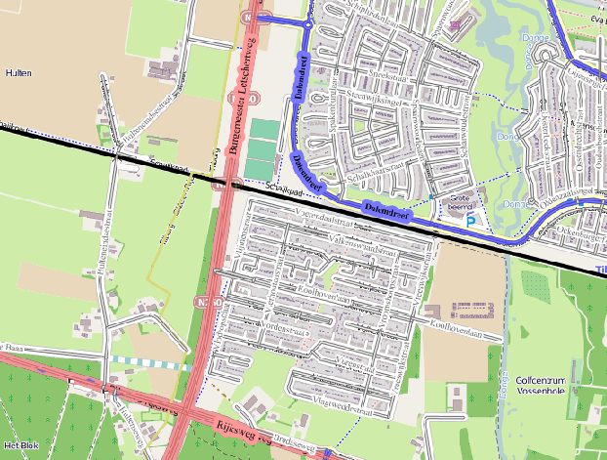
PGO-contractgebied | 20
Kunstwerknummer | KW20-123-0040
Kunstwerknaam | Spoorviaduct Noordwest Tangent o.d. Burg. Letschertweg
Wegbeheerder | Gemeente Tilburg
Emplacement | Bd - Tb
Lijncode (Lc) | 123
Kilometrering (km) | 14.195
RDX / RDY - coördinaten | 126167.75, 398753.28
Bouwjaar | 2004
Renovatie | -
Baanclassificatie | N.t.b.
Netverklaring | N.t.b.
Functie | Ongelijkvloerse spoorkruising / Onderdoorgang (verdiepte weg)
Foto kunstwerk
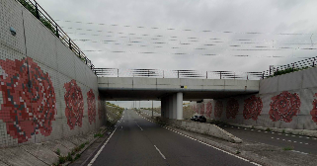

Kenmerken kunstwerk
Lengte (origineel, na renovatie) | ca. 24 m. |  | Constructietype | Spoorviaduct, voorgespannen betonnen dek op 3 steunpunten (2 landhoofden laaggefundeerd, 1 middensteunpunt), stat. onbepaald.
Breedte (origineel, na renovatie) | 12,22 m.
Constructiehoogte (BS tot OD) | 1,500 m. |  | Elektrificatie (V) | 1500V DC
Dekdikte (excl. Verharding) | Vast/Variabel | 1,50-0,8= 0,70 m. | Montering en dektype | Plaatvormige voorgespannen dekconstructie
Aantal overspanningen | 2 st. |  | Aantal dekken | 1 st. | Materiaal | Beton
Lengte hoofdoverspanning | 2 st. | 11,20 m. | Type oplegging | Rubber oplegblokken | Aantal: | Wanden: 2x6st. 250x400x52mm Pijlers: 6 st. Ø500mm, d=69mm
Lengte zij-overspanningen | N.v.t. | - | Voegovergang | Geen, dilatatievoeg | Type | Enkel een dilatatie met afdekpl
Betonkwaliteit | Bekend | B45; Mk. 3/5b | Aantal sporen | 2 st. | Hoh afstand: | 4,25 m.
Staalkwaliteit (wapening/voorspanning) | Bekend | FeB500 HWL; FeP1860 | Scheve kruising | Nee | Graden | 90ᵒ
Doorrijhoogte | 4,60 m. (autoverkeer) |  | Materiaal leuning | Staal, therm. Verz. Onbekend; leuning voorzien van coating-/natlaksysteem
Dimensies balkrooster (lxbxh) | N.v.t. (geen balkrooster)
Beoordeling Constructieve Veiligheid
Ontwerpnorm | NEN6723/VBB1995 (VOSB. 1963) |  | Overige belastingen
Ontwerpbelasting | Spoorbelasting vlgs VOSB 1963 , onderdoorgang vk60 |  | Ballastbed / Dir. spoorstaaf bevestiging | Doorgaand ballastbed | Dikte (in m.) | 0,8 m.
Ontwerpsnelheid | 140 km/h |  | Gronddekking | Geen grondekking | Dikte (in m.) | -
Wapeningsconfiguratie bekend? | Onbekend; voorspanning aanwezig |  | Uitbreidingen
 | Tijdens het archiefonderzoek zijn gegevens gevonden waaruit de ontwerpnorm en - belastingen bekend worden. Er zijn echter geen berekeningen, bestek of tekeningen gevonden. In het jaar van het opstellen van het ontwerp (2003, zie bestekstekening) was de NEN6723;1988/VBB1995 de vigerende ontwerpnorm. In de gevonden stukken (hoofdstukken met technische gegevens opleverdossier) is vermeld dat de OVS-K en de TGB-normen zijn aangehouden en dat daarbij de spoorbelasting conform het VOSB-laststelsel voor het spoordek is aangehouden en vk60 voor de onderdoorgang. Voor een beschouwing van de constructieve veiligheid wordt verwezen naar het rapport van ProRail RAP 00115 met titel 'Spoorbelastingen op bruggen, verleden tot heden (2009)', versie 001, datum van kracht 01-04-2009. In deze rapportage is een vergelijking, middels equivalente Qm en Qv-lijnen, opgesteld van alle normen en spoorbelastingen uit het verleden tot tot 2009. De vigerende spoorbelastingen volgens de Eurocode zijn nog niet in RAP00115 opgenomen. Als ontwerpnorm NEN6723;1988 / V.B.B.1995 (laststelsel conform V.O.S.B. 1963) als ontwerpnorm is aangehouden, dan valt te concluderen: Buigcapaciteit: bij een overspanning van 11,0 -11,5 m. is V.O.S.B. 1938 de maatgevende belasting Dwarskrachtcapaciteit: bij deze overspanning is de V.O.S.B. 1938 eveneens maatgevend. Hoe de vigerende spoorbelastingen anno 2016 zich verhouden tot deze Qm- en Qv-lijnen is nog onbekend. De onbekendheid van de ontwerpbelastingen vormt een risico t.a.v. de constructieve veiligheid.
Risicoprofiel / risicoaspecten | Risicoprofiel o.b.v. bureaustudie | Risicoprofiel na opname (oktober 2016) | Toelichting op beoordeling risicoaspecten (resultaat opname)
Leeftijd kunstwerk |  |  | De leeftijd van het kunstwerk bedraagt anno 2016 12 jaar (bouwjaar 2004)
Constructieve veiligheid |  |  | Zie opmerking t.a.v. constructieve veiligheid hierboven.
Aantastingen / Schades |  |  | Geen aantasingen aangetroffen, geen redenen waargenomen voor een verhoogd risico t.a.v. aantastingen/schades
Lekkage |  |  | Geen lekkages waargenomen.
Waterhuishouding |  |  | Geen lekkages of verzakkingen in de spoorbaan, aandachtspunt is wel ontwerp, geen tekening beschikbaar
Oplegging dek |  |  | Niet opgenomen, vandaar 'Geel', echter geen reden om aan te nemen dat verhoogd risico aanwezig is.
Voegovergang / dilatatievoegen |  |  | Geen voegovergang, enkel een dilatatievoeg met afdekplaat, geen verhoogd risico te verwachten.
Overgang kunstwerk-aardebaan |  |  | Geen verzakkingen in de spoorbaan of blinde vering voor en achter KW waargenomen, stootplaten aanwezig
Aanrijding constructie |  |  | Kunstwerk voldoende hoogte (H>4,6m) conform ontwerpnorm anno 2004
Arbo-veiligheid (V&G / VGM) |  |  | Buiten risico's t.a.v. treinverkeer/spoorse infra (uitsl. inzet personeel in bezit DVP) geen extra risico's geconstateerd
Aanvullende (specifieke) risicoaspecten
Leuning (conditie/conservering) |  |  | Leuningen verkeeren (constructief) in prima staat, conservering verweerd/verkrijt.
Grondkerende constructies |  |  | Geen risico's t.a.v. grondkerende constructies, scheuren in wanden, watervoerende lekkages etc. waargenomen
Opmerkingen na opname kunstwerk oktober 2016
Geen schades waargenomen, arbo t.a.v. V&G oké, leuningen zijn licht verkrijt/verweerd, geen lekkages waargenomen, opleggingen dek niet kunnen inspecteren, onderbouw/ onderzijde spoordek niet veilig bereikbaar in drukke Burgemeester Letschertweg, spoorbaan goed afgeschermd met hekken, voetpadplaten liggen recht, geen verzakkingen in spoorbaan waargenomen direct voor/achter KW.
Documentatie
SAP basiskaart algemeen | 10689685 - SAP basiskaart algemeen.xlsx |  | Tekeningen | Geen
Berekeningen | Geen |  | Inspecties | Geen
Bestek | Geen
Advies
1) Nader onderzoek naar constructieve veiligheid is o.b.v. leeftijd, constructietype en geen geconstateerde mechanische of constructieve schadepatronen op korte termijn niet direct noodzakelijk. Op de middel lange termijn kunstwerk (5- tot 7-jaar) wordt geadviseerd een globale beschouwing te doen nadat ProRail de Qm- en Qv-lijnen van de spoorbelastingen conform de huidige vigerende Eurocode heeft uitgewerkt.
2) Leuningen voorzien van nieuwe conserveringslaag

